分析手法と用語
ターム
検定統計量 | 対立仮説H1の内容を数値化した統計量 |  | 例:t値(t検定)、分散比(F検定)などなど
P値(Probability) | 偶然でその結果が生じる確率 |  | 検定統計量を用いて確率分布表より算出する(例:T.DIST関数)
有意水準α | 偶然でそうなってしまう確率がこれより小さければ偶然じゃないと見なす限界点 |  | 一般的には5%ないし1%
母数(parameter) | 母集団の分布を特徴付ける数 |  | 母平均・母分散など
標本数k | 標本を集めるための抽出回数 |  | A組とB組から各々サンプルを集めた場合、標本数は2
標本の大きさn | 集められた標本の度数（観測数）
変動（偏差平方和）S | 個々の値と平均との差（偏差）を二乗したものの総和
分散V | 偏差平方の平均
自由度df(degree of freedom) | 標本の大きさから拘束条件の数を引いた数 |  | 例:標本の大きさ -1(平均値という縛り)-…
不偏分散 u2 | 母分散σ2の推定値 |  | (個別値-平均値)^2の総和/自由度
標準誤差 SE | 標本の統計量のばらつきの大きさ |  | 例:SQRT(分散/標本の大きさ）（誤差伝播の法則より）
棄却値 | 検定統計量がこの値を超えたら帰無仮説は棄却できる、有意水準と対応する |  | 確率分布表より算出する(例:T.INV関数)
片側検定 | 比較対象との大小関係がどちらか一方の論証でOK の時 |  | 仮説とは逆方向の結果には意味・意義・関心なし
両側検定 | 特段の条件がないとき

分析手法
平均値(mean) | 平均値の区間推定 | 正規分布、t分布 | 平均値が取り得る値の上限と下限
 | 一つの標本についての平均値と基準値の差の検定 | 正規分布、t分布 | 単一の変数の平均値と所与の基準値とに差があるかどうか
 | 対応ある標本の平均値の検定 | t分布 | 対となっている２変数の平均に差があるかどうか
 | 独立した標本の平均値の検定 | t分布 | 相互に独立した２変数の平均に差があるかどうか
 | 分散分析(ANalysis Of VAriance) | F分布 | 値の散らばり（平均値のズレ）を作り出す要因の有無
分散(variance) | χ２検定 | χ２分布 | 基準状態からのズレの大きさの判定
 | 2標本の分散の差の検定（F検定） | F分布 | ２変数の分布の散らばりに差があるかどうか
複数の変数間の関係 | 相関 | 有意性はt検定 | 複数の変数の関係の有無とその強度
 | 回帰分析 | 有意性は分散分析とt検定 | 複数の変数の関係をモデル化
複数のカテゴリー変数の関係 | 分割表（クロス集計） | 有意性はχ２検定 | カテゴリー間の関係の有無

確率分布
正規分布 | 十分な大きさ（n）の標本の無作為抽出を繰り返したときの標本平均値「（x1+x2+…+xn）/n」の分布
標準正規分布 | 平均0、分散1に標準化した正規分布
χ2分布 | 標準正規分布においてn個の標本を取り出したときのその標本平方和「（x12+x22+…+xn2)」の分布
 | 自由度はn-1
F分布 | n1個とn2個からなる二つの標本の「χ2値/自由度(=分散)」の比の分布
 | 自由度はn1-1とn2-1の二つ
t分布 | 二つの標本の間の分散（自由度は1）と標本内の分散(自由度はn1-1+n2-1)の比(F値)の平方根を取った値の分布
 | 自由度はn1-1+n2-1

Z検定
正規分布
χ２検定
χ２分布
F検定
F分布
分散分析
F分布
Studentのt検定
t分布
Welchのt検定
t分布
群内と群間の分散比→
複数群間の平均の差
値の散らばり(分散)を検証
二つの標本の分散比
母分散が分からん
標本分散で代用
平均値を検証
２標本の分散が同じとは限らん
Levene検定
F分布
3つ以上のカテゴリーで適用可能
より頑健な検定
分散分析の手法を援用して、等分散性の検定
Welchの修正分散分析
F分布
標本間の分散が同じとは限らん
相関分析
回帰分析
クロス集計における独立性検定
3つ以上のカテゴリーで適用可能
3つ以上のカテゴリーで適用可能
t検定の際の参考データ

効果量
効果量
検定は標本が大きければ大きいほど有意になりやすい。標本の大きさにかかわらず、その意味を示す指標として「効果量」が用いられる。効果量は分析によって求め方は異なるが、検定で用いられる検定統計量に比べて標本の大きさの影響をなくすようにしている。代表的な効果量として相関係数rが知られている。効果量rは平均の差の検定などでも応用的に用いられる。

効果量の判断目安
t検定 |  | 一元配置の分散分析 |  | χ2検定
効果量dの絶対値 | 効果の目安 | 効果量η2 | 効果の目安 | 効果量V | 効果の目安
0.8 | 大 | 0.14 | 大 | 0.5 | 大
0.5 | 中 | 0.06 | 中 | 0.3 | 中
0.2 | 小 | 0.01 | 小 | 0.1 | 小
0 | なし | 0 | なし | 0 | なし

相関,t検定 |  | 回帰分析
効果量rの絶対値 | 効果の目安 | 決定係数R2 | 効果の目安
0.5 | 大 | 0.26 | 大
0.3 | 中 | 0.13 | 中
0.1 | 小 | 0.02 | 小
0 | なし | 0 | なし

$$r=\sqrt{\frac{{t値}^{2}}{{t値}^{2}+自由度df}}$$
t検定の時のrの求め方
r=SQRT(t値^2/(t値^2+自由度))

$$d=\frac{\text{平均}\overline{x}\text{−}基準値 }{標準偏差}$$
t検定の時のCohen's dの求め方
一つのサンプル
d=(標本平均-基準値)/標準偏差
対のサンプル
$$d=\frac{\text{平均}\overline{x}\text{1−}\text{平均}\overline{x}\text{2} }{平均の差の標準偏差}$$
d=(平均1-平均2)/平均の差の標準偏差
独立したサンプル
$$d=\frac{\text{平均}\overline{x}\text{1−}\text{平均}\overline{x}\text{2}}{\sqrt{\frac{自由度df1×分散u^{2}1+自由度df2×分散u^{2}2}{自由度df1+自由度df2}}}$$
d=(平均1-平均2)/SQRT((自由度1*分散1+自由度2*分散2)/(自由度1+自由度2))

年齢
このデータはあるシニア向け団体のメンバーから500人を無作為抽出し、その年齢を調べたものである。
このデータより、その団体構成員の平均年齢は何歳であると推定できるか。
いまから20年前にはこの団体のメンバーの平均年齢は57.00歳であった。20年の間にこの団体の平均年齢は上昇したと言えるのだろうか。
年齢 | 偏差平方 | 有意水準α | 5.00%
62 |  | 基準値 | 57.00
60
66 |  | 記述統計
61 |  | 標本の大きさN
$$u^{2}=\frac{\sum{{(x_{i}−平均値\overline{x})}^{2}}}{自由度df}$$
サンプリングを無限に繰り返したとき
・標本平均の期待値は母集団の平均に等しい。
・母集団の分散が未知のとき、それを不偏分散（母分散の推定値）で代用する。
・この場合、標本平均の分布はt分布で表現される。t分布は「自由度」によって形を変える。自由度が無限大のとき正規分布と一致する。
T.DIST関数…t分布で指定の値の時の累積確率
T.INV関数…t分布で指定の累積確率の時の値
66 |  | 標本平均m
62 |  | 不偏分散u2
63 |  | 標準偏差u
t$=\frac{\text{平均}\overline{x}\text{−}基準値 }{標準誤差SE}$
62
63 |  | t検定
63 |  | t値
$$SE=\sqrt{\frac{不偏分散u^{2}}{標本の大きさN}}$$
61 |  | 自由度df
63 |  | 標準誤差SE
61 |  | 棄却値(両側)
64 |  | p値(≠基準値)
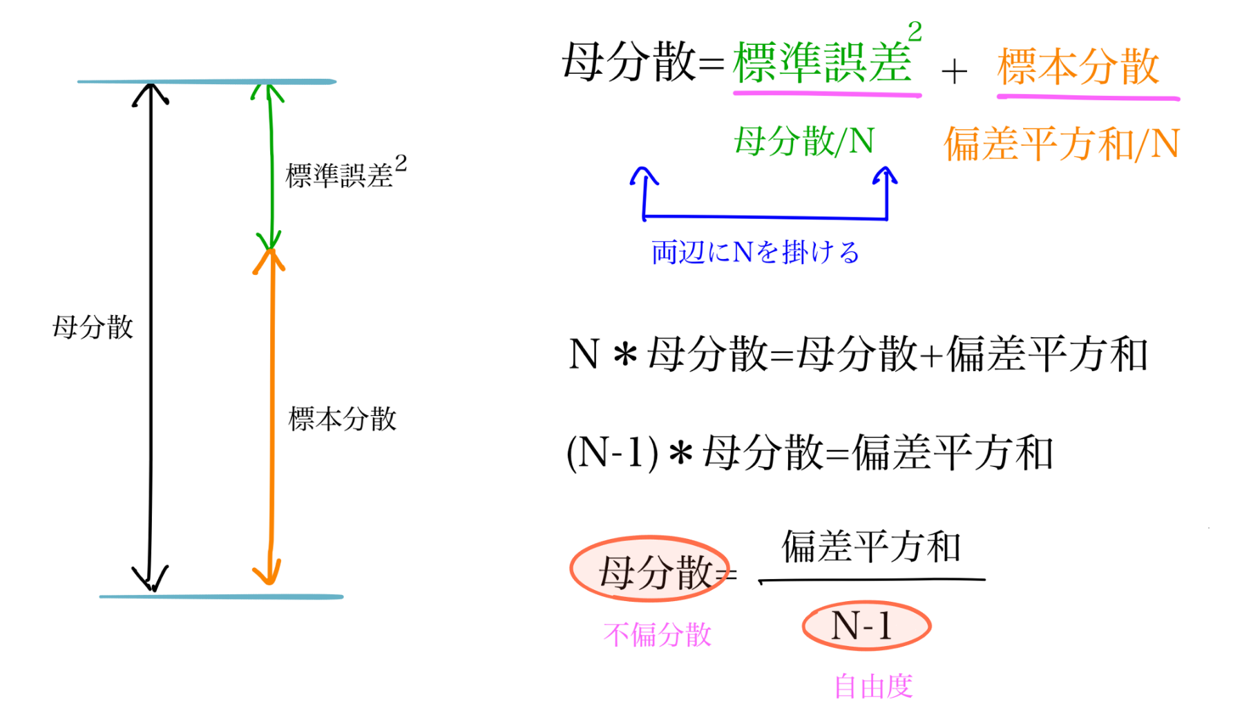
61 |  | p値(>基準値)
※帰無仮説－母平均は基準値と違った値であるとは言えない
62 |  | p値(<基準値)
64
$$d=\frac{\text{平均}\overline{x}\text{−}基準値 }{標準偏差u}$$
61 |  | 効果量
68 |  | 平均差
$$r=\sqrt{\frac{{t値}^{2}}{{t値}^{2}+自由度df}}$$
61 |  | 効果量d
62 |  | 効果量r
68
67 |  | 信頼上限
65 |  | 信頼下限
※この区間は(1-α)の確率で母平均を含む
61
63
59 |  | 効果量の判断目安
63 |  | 効果量rの絶対値 | 効果の目安
63 |  | 0.5 | 大
57 |  | 0.3 | 中
57 |  | 0.1 | 小
54 |  | 0 | なし
53
57 |  | 効果量dの絶対値 | 効果の目安
63 |  | 0.8 | 大
54 |  | 0.5 | 中
55 |  | 0.2 | 小
68 |  | 0 | なし
50
52
52
65
55
55
57
59
58
53
53
57
58
53
53
52
54
52
51
51
58
52
55
52
57
54
52
53
56
54
53
53
53
54
58
55
51
50
50
51
55
56
50
52
50
50
53
57
60
51
58
55
56
53
51
57
59
53
51
55
50
60
51
52
50
50
53
50
57
57
53
50
53
51
55
50
54
55
53
53
52
51
50
49
51
54
53
55
57
56
50
54
55
57
50
58
53
56
53
56
53
57
52
53
58
55
59
56
55
51
54
55
53
60
54
57
53
61
52
59
50
53
59
63
61
59
61
61
64
62
64
60
65
77
61
63
63
61
61
62
65
66
61
66
61
68
62
61
62
62
61
66
65
71
64
63
61
62
67
54
50
52
52
51
59
54
55
53
54
55
57
53
57
54
50
50
55
56
54
55
50
55
55
51
51
55
56
56
54
56
55
57
55
53
53
54
51
65
61
54
54
57
50
51
49
53
52
52
51
50
52
51
55
50
50
54
53
54
59
53
52
53
56
53
48
51
57
53
54
50
55
51
52
56
56
55
56
50
53
58
51
57
54
53
51
50
52
52
51
50
50
50
52
55
61
54
56
58
58
51
53
58
55
51
52
51
66
65
80
63
67
61
69
67
61
62
65
72
62
62
66
61
62
61
65
62
61
62
61
67
61
61
62
65
66
61
63
65
80
62
66
61
68
61
60
66
62
61
60
55
52
57
50
50
51
54
54
51
50
50
55
59
52
51
50
54
54
55
50
50
50
50
58
50
57
61
53
64
58
54
57
53
50
58
55
59
59
50
50
59
51
50
57
53
57
56
53
50
54
56
57
52
53
50
49
52
52
50
52
53
54
56
55
53
58
58
54
52
61
50
50
56
55
62
50
57
52
58
55
56
54
50
51
52
55
53
50
78
81
77
63
61
62
68
63
64
64
67
65
69
65
67
63
62
64
70
66
63
62
63
67
68
67
61
69
66
70
64
68
61
62
63
61
63
65
61
69
64
63
62
62
61
89
79
80
62
69
71
59
69
65
70
65
66
62
66
63
64
62
68
53
64

製品管理
このデータはあるメーカーから納品されたノートパソコン40台の重量を記録したものである。
このデータより、そのノートパソコンの重量は何kgであると推定できるか。
このノートパソコンのカタログ上の重量は 2.75kgである。今回納品されたノートパソコンの重量はこの仕様を満たしていると言えるか。
重量 | 偏差平方 | 有意水準α | 5.00%
2.76 |  | 基準値 | 2.75
2.74
2.75 |  | 記述統計
2.72 |  | 標本の大きさN
$$u^{2}=\frac{\sum{{(x_{i}−平均値\overline{x})}^{2}}}{自由度df}$$
2.71 |  | 標本平均m
2.75 |  | 不偏分散u2
2.75 |  | 標準偏差u
t$=\frac{\text{平均}\overline{x}\text{−}基準値 }{標準誤差SE}$
【考察】
2.76
2.76 |  | t検定
2.77 |  | t値
$$SE=\sqrt{\frac{不偏分散u^{2}}{標本の大きさN}}$$
2.77 |  | 自由度df
2.76 |  | 標準誤差SE
2.75 |  | 棄却値(両側)
2.76 |  | p値(≠基準値)
2.77 |  | p値(>基準値)
※帰無仮説－母平均は基準値と違った値であるとは言えない
2.77 |  | p値(<基準値)
2.78
$$d=\frac{\text{平均}\overline{x}\text{−}基準値 }{標準偏差u}$$
2.77 |  | 効果量
2.73 |  | 平均差
$$r=\sqrt{\frac{{t値}^{2}}{{t値}^{2}+自由度df}}$$
2.73 |  | 効果量d
2.74 |  | 効果量r
2.74
2.58 |  | 信頼上限
2.79 |  | 信頼下限
※この区間は(1-α)の確率で母平均を含む
2.73
2.78
2.78 |  | 効果量の判断目安
2.79 |  | 効果量rの絶対値 | 効果の目安
2.79 |  | 0.5 | 大
2.79 |  | 0.3 | 中
2.78 |  | 0.1 | 小
2.77 |  | 0 | なし
2.77
2.78 |  | 効果量dの絶対値 | 効果の目安
2.8 |  | 0.8 | 大
2.82 |  | 0.5 | 中
2.72 |  | 0.2 | 小
2.8 |  | 0 | なし
2.81
2.83

